工作表1
 |  |  |  | 玉山年資 | 年度 | 玉山 | 中信
玉山優點 | 玉山缺點 | 中信優點 | 中信缺點 | 5 | 1 | 120 | 160 | 專約
離家近 | 非穩定調薪(升等才會調) | 穩定調薪 | 距離遠 (單程 通勤1 hr，騎車30min ) | 6 | 2 | 120 | 160 | 專約 | 職等 | 月薪 | 固定兩個月 | 考績等級 | 考績績效 | 總年終月 | 年薪
工作壓力不大 | 工作驅動學習少 | 工作驅動學習多(全端) | 開發環境未知 | 7 | 3 | 130 |  | 回歸一般 | 九(襄理) | 75000 | 14 | C | 2.8 | 16.8 | 1260000 | 1360000
穩定升遷?? | 主管職雜事多 | 雙職系(管理、技術並行) | 升遷?? | 8 | 4 | 130 |  |  | 九(襄理) | 75000 | 14 | B | 4.8 | 18.8 | 1410000 | 1510000
開發環境完備 |  | 組織規模大，競爭力較高 職涯發展佳 | 主管同仁相處?? | 9 | 5 |  |  |  | 九(襄理) | 75000 | 14 | A | 6.8 | 20.8 | 1560000 | 1660000
主管同仁相處融恰 |  |  |  | 10 | 6
組織規模較小 |  |  |  | 11 | 7 |  |  |  | 十(經理) | 75000 | 14 | C | 6 | 20 | 1500000 | 1600000
 |  |  |  | 12 | 8 |  |  |  | 十(經理) | 75000 | 14 | B | 8.9 | 22.9 | 1717500 | 1817500
 |  |  |  | 13 | 9 |  |  |  | 十(經理) | 75000 | 14 | A | 9.9 | 23.9 | 1792500 | 1892500
 |  |  |  | 14 | 10

 |  |  |  |  |  |  |  |  | 專約金什麼時候發 |  |  | 通勤油錢 | 3000 | 36000
 |  |  |  |  |  |  |  |  | 是否兩年內不參與考績分紅
 |  |  |  |  |  |  |  |  | 房貸利率離職是否會調整為多少 原本0.937
 |  |  |  |  |  |  | 1163730

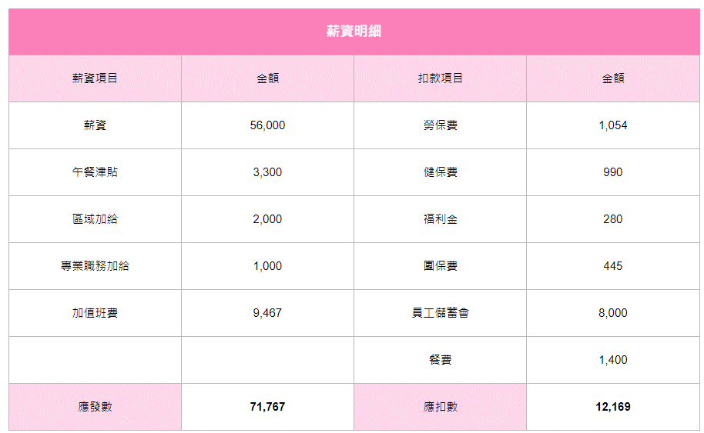
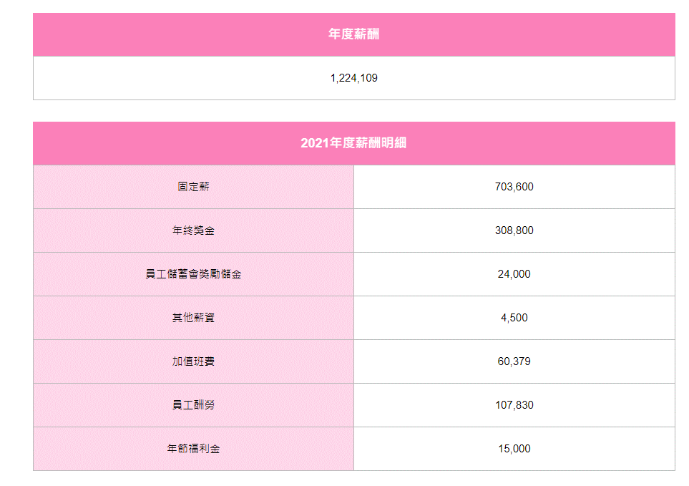

 |  |  |  | 1012400 | 136330

